响应时间
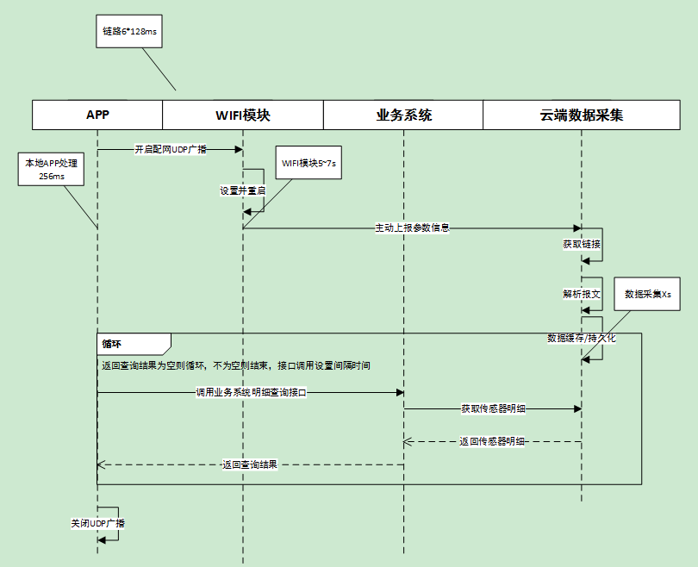
总时间（s）=0.256+0.768+6+3=10.024(s)

